Ejemplo1
Ejemplo 2
Calcular la integral de f(x)=x³−6x²+11x−6, en el intervalo [1.3, 1.8] aplicando la regla del trapecio compuesta. Haga 6 subintervalos de igual longitud.
n | Xk | X^3 | -6X^2 | +11X | -6 | f(Xk)
0 | 1.3 | 2.197 | -10.14 | 14.3 | -6 | 0.357 | f(a)
1 | 1.3833333333 | 2.647162037 | -11.481666667 | 15.216666667 | -6 | 0.38216203704
2 | 1.4666666667 | 3.154962963 | -12.906666667 | 16.133333333 | -6 | 0.38162962963
3 | 1.55 | 3.723875 | -14.415 | 17.05 | -6 | 0.358875
4 | 1.6333333333 | 4.3573703704 | -16.006666667 | 17.966666667 | -6 | 0.31737037037
5 | 1.7166666667 | 5.0589212963 | -17.681666667 | 18.883333333 | -6 | 0.26058796296
6 | 1.8 | 5.832 | -19.44 | 19.8 | -6 | 0.192 | f(b)

 | 0.041666666667 | 0.357 |  | 1.700625 | 0.192 |  | 3.40125 | 3.95025 | 0.16459375 | Err%
 |  |  |  |  |  |  |  |  |  | 0.47%
 |  |  |  |  |  |  |  |  | 0.165375
 | h= | 0.083333333333
 | a= | 1.3
 | b= | 1.8

Ejemplo2
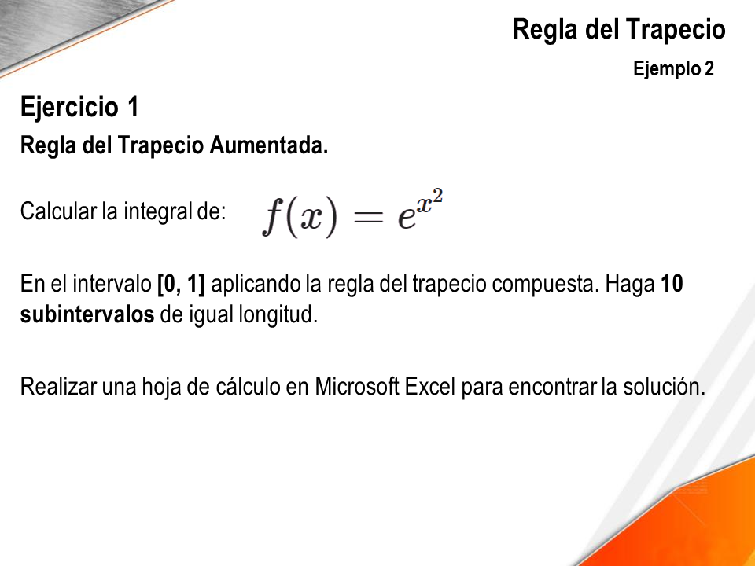
n | Xk | f(Xk)
0 | 0 | 1
1 | 0.1 | 1.0100501671 |  | euler= | 2.7182818285
2 | 0.2 | 1.0408107742
3 | 0.3 | 1.0941742837
4 | 0.4 | 1.173510871
5 | 0.5 | 1.2840254167
6 | 0.6 | 1.4333294146 |  | h/2= | 0.05
7 | 0.7 | 1.63231622 |  | f(a)= | 1
8 | 0.8 | 1.8964808793 |  | f(b)= | 2.7182818285
9 | 0.9 | 2.2479079867 |  |  | 25.625212026
10 | 1 | 2.7182818285 |  | h= | 0.1

 |  |  | 1.4671747

 |  |  | 1.4626517459

